Pasaporte - HC
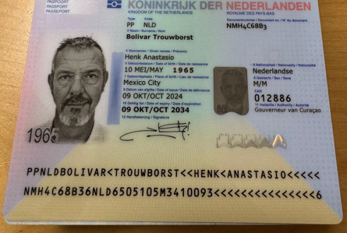
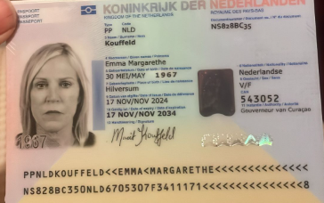

Nombre | Henk | Nombre | Emma | Nombre | Henk
Nombre | Anastasio | Nombre | Margarethe | Nombre | Anastasio
Apellido | Bolivar | Apellido | Kouffeld | Apellido | Bolivar
Segundo apellido | Trouwborst | Apellido de casada |  | Segundo apellido | Trouwborst
Género: . | Masculino | Género: . | femenino | Género: . | Masculino
Pasaporte | NMH4C68B3 | Pasaporte | NS828BC35 | Pasaporte | NMH4C68B3
Fecha de nacimiento | 1965-05-10 | Fecha de nacimiento | 1967-05-30 | Fecha de nacimiento | 23872
Edad | 60 | Edad |  | Edad | 60
Estado civil |  | Estado civil |  | HOTEL | NOVOTEL EL TESORO
Dirección |  | Dirección |  | DIRECCIÓN | Cra. 25a #1 a Sur 45,
Nacionalidad y domicilio: | Mexico - Curazao | Nacionalidad y domicilio: | Hilversum | DIRECCIÓN | CENTRO COMERCIAL EL TESORO
Email: | Henkbolivar@gmail.com | Email: | maritkouffeld@yahoo.com | HABITACIÓN | PENDIENTE
 | hbolivar@gmail.com | Teléfono | 599 9 511 0153 | FECHA : | 45936
Teléfono | 599 9 6908086 | Profesión |  | HORA: | 05:30 AM
Profesión |  | RH
RH |  | Seguro
Seguro |  | Peso
Peso |  | Altura
Altura |  | Idioma | Español - Inglés- Holandés
Idioma | Español - Inglés- Holandés
Estadia: |  | Salud

PAGOS
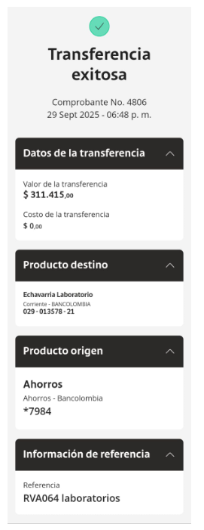
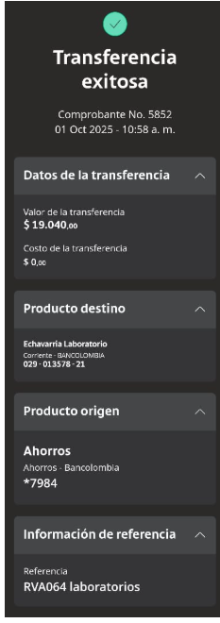
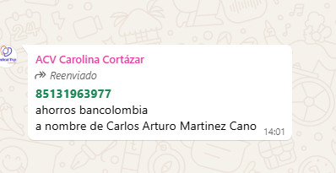
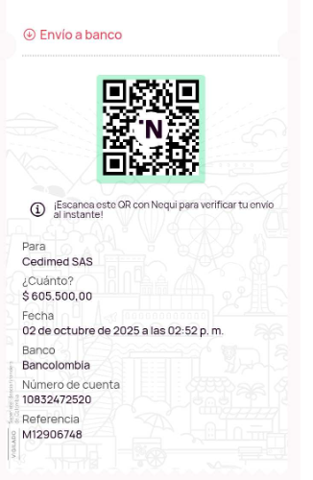
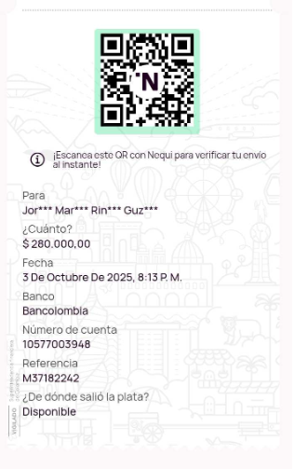
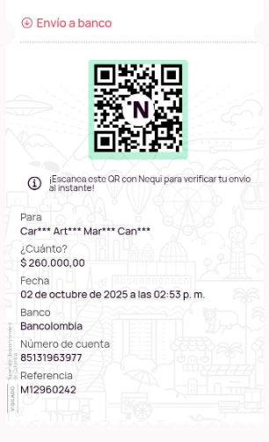
ECHAVARRIA | ECHAVARRIA | CEDIMED | INTERNISTA | UROLOGO

Confirmación de
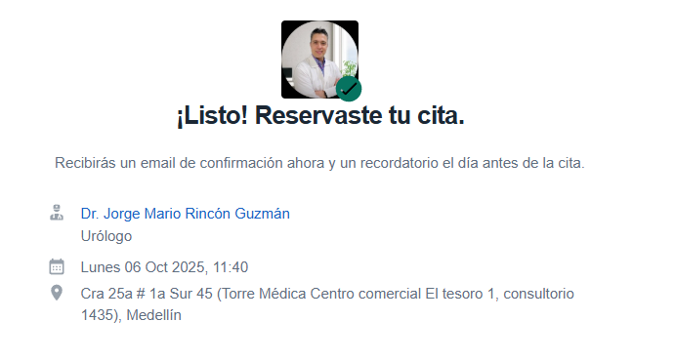
CITA CON MEDICO INTERNISTA | CITA UROLOGIA- TESORO
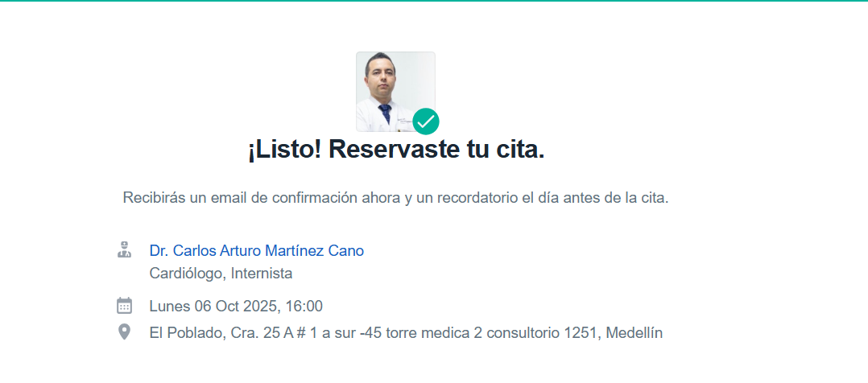

Ecografía de abdomen total Ecografía transrectal de próstata Electrocardiograma Radiografía de tórax
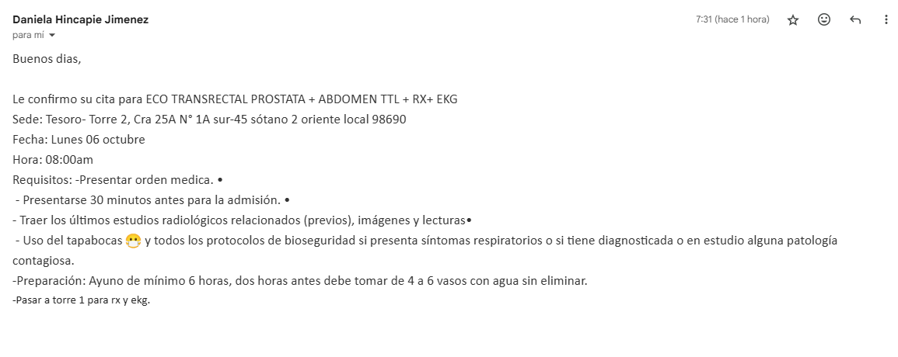
 | CITA CON MEDICO INTERNISTA - CANCELAR

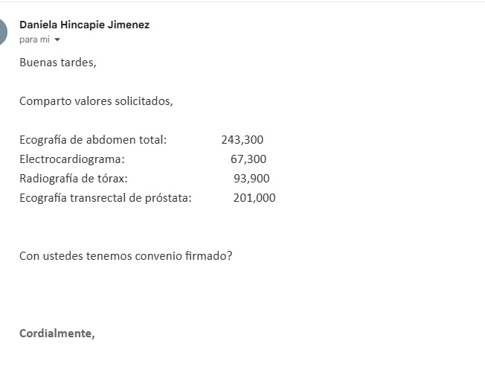
 | SOLICITUD DOMICILIO ECHAVARRIA
 | Nombre | Henk
 | Nombre | Anastasio
 | Apellido | Bolivar
 | Segundo apellido | Trouwborst
 | Género: . | Masculino
 | Pasaporte | NMH4C68B3
 | Fecha de nacimiento | 23872
 | Edad | 60
 | HOTEL | NOVOTEL EL TESORO
 | DIRECCIÓN | Cra. 25a #1 a Sur 45,
 | DIRECCIÓN | CENTRO COMERCIAL EL TESORO
 | HABITACIÓN | PENDIENTE
 | FECHA : | 45936
 | HORA: | 05:30 AM

Vuelo
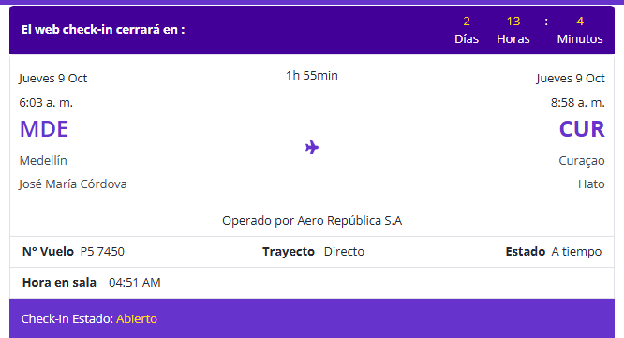
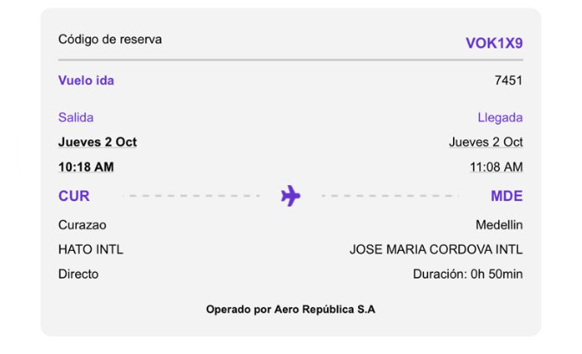

VOK1X9

